業務フロー
システム名 |  |  | システム種別 |  | 基本設計書 |  | 作成者 | 作成日 | 更新者 | 更新日 | 版数
POSサーバー |  |  | POSサーバ |  |  |  | SonMNT | 2023-06-07 | DuNT | 2024-08-06 | 0.2

機能カテゴリー |  | 07_セットマッチ設定 |  | 項目 |  | 概要設計 | #VALUE!

 | ●1_自動釣銭機

●●
画面表示
●●
モーダル表示

●●
処理機能
本来なら、処理内で分岐もあるとは思いますが、今回は、分岐処理についても、一括で処理機能と定義しています。
●●
音声ファイル

 | ●1_レジ周辺機器

セカンドディスプレイ
●●
セカンドディスプレイ画面表示
スキャナー
●●
スキャナー

スキャナー
自動釣銭機
●●
自動釣銭機
プリンター
●●

磁気カードリーダー
磁気カードリーダー
エフケイシステム 両面双方向読み取り MJR-100

 | ●外部連携

●●
API連携
本来ならDBですが、DBの意味で使用しています。
●●
他の機能への連携

●●
端末内DB
設定関連などのDB
最新
ボタン名

最新
分岐・判定

●●
他の機能への連携

機能概要
システム名 |  |  | システム種別 |  | 基本設計書 |  | 作成者 | 作成日 | 更新者 | 更新日 | 版数
POSサーバー |  |  | POSサーバ |  |  |  | SonMNT | 2024-07-04 | DuNT | 2024-08-06 | 0.2

機能カテゴリ |  | 07_セットマッチ設定 |  | 項目 |  | 概要設計 | #VALUE!

X1_メニュー機能
 | 07_セットマッチ設定
 |  |  |  |  |  |  |  |  |  |  |  | 1
 |  |  |  |  |  |  |  |  |  |  |  | 2
 |  |  |  |  |  |  |  |  |  |  |  | 3
 |  |  |  |  |  |  |  |  |  |  |  | 4
 |  |  |  |  |  |  |  |  |  |  |  | 5
07_セットマッチ設定
 |  |  |  |  |  |  |  |  |  |  |  | 6
 |  |  |  |  |  |  |  |  |  |  |  | 7
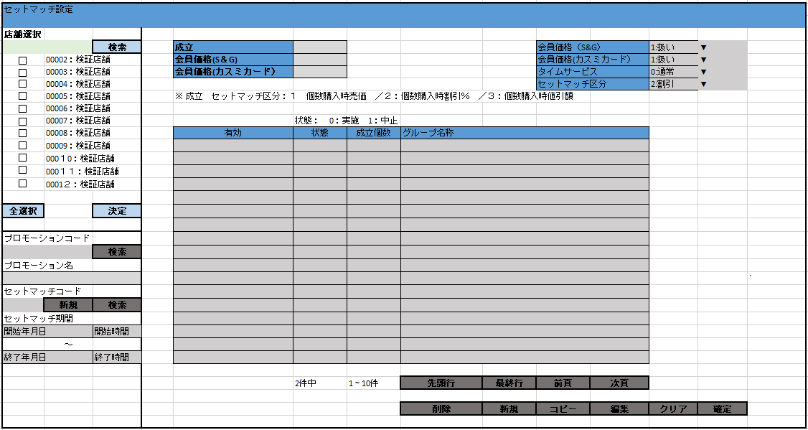
 |  |  |  |  |  |  |  |  |  |  |  | 8
 |  |  |  |  |  |  |  |  |  |  |  | 9
 |  |  |  |  |  |  |  |  |  |  |  | 10
SC0701
セットマッチ設定画面
フローでは、複数の対象店舗を選択できる。
初期化モードの画面では：
ユーザーが対象店舗を選択して「決定」ボタンをタッチするまで、全ての入力項目と画面上のボタン（店舗選択エリアのボタンと項目を除く）を無効にする。
 |  |  |  |  |  |  |  |  |  |  |  | 11
 |  |  |  |  |  |  |  |  |  |  |  | 12
 |  |  |  |  |  |  |  |  |  |  |  | 13
 |  |  |  |  |  |  |  |  |  |  |  | 14
 |  |  |  |  |  |  |  |  |  |  |  | 15
 |  |  |  |  |  |  |  |  |  |  |  | 16
画面初期化
・「確定」ボタンをタッチすると、
+ 検索エリア：プロモーションコード項目、プロモーションコード検索ボタンを有効にする。他の項目：無効
+一覧エリアの入力項目：無効
+一覧エリアのボタン：無効。（クリアボタンを除く）
 |  |  |  |  |  |  |  |  |  |  |  | 17
 |  |  |  |  |  |  |  |  |  |  |  | 18
 |  |  |  |  |  |  |  |  |  |  |  | 19
 |  |  |  |  |  |  |  |  |  |  |  | 20
決定
 |  |  |  |  |  |  |  |  |  |  |  | 21
 |  |  |  |  |  |  |  |  |  |  |  | 22
 |  |  |  |  |  |  |  |  |  |  |  | 23
 |  |  |  |  |  |  |  |  |  |  |  | 24
07
 |  |  |  |  |  |  |  |  |  |  |  | 25
プロモーションコードを入力すると、自動検索する。
‣プロモーションがない場合：「プロモーション名称」項目に「・データが見つかりませんでした。」テキストを表示する。
‣プロモーションがある場合、プロモーション名称を埋め込む。同時に「新規」ボタン（セットマッチコード）または「検索」ボタン（セットマッチコード）を有効にし、検索エリアの入力項目を有効にする。
▪新規ボタン:
‣プロモーションコードを入力すると、「新規」ボタンを有効にする。
‣セットマッチ情報新規作成モードに切り替える。
‣自動採番方法で「セットマッチコード」項目を新規作成する。同時にコピーボタンを無効にする。
‣検索(セットマッチ情報)を実行し、値がある場合、「新規」ボタンを無効にする。同時にコピーボタンを有効にする
▪ 会員価格(S＆G):
・0:扱いなし => S&G会員に適用されない
・1:扱い => S&G会員に適用される
▪ 会員価格(カスミカード）:
・0:扱いなし => カスミカード会員に適用されない
・1:扱い => カスミカード会員に適用される
▪タイムサービス:
・0:通常 => 開始日時から終了日時まで継続的に行われる。
- 1:タイムサービス => 毎日開始時刻から終了時刻まで行われる
▪ セットマッチ区分:
・1:売価 => 売価でセットマッチを作成する。セットマッチ新規作成の場合、デフォルト値は「1」と表示する。
・2:割引 => 割引でセットマッチを作成する。
・3:値引 => 値引でセットマッチを作成する。
▪セットマッチオプション
・1つのセットマッチオプション作成可能。
以下の3つの情報が含まれている。
[成立]：通常会員のセットマッチ購入時の割引価格、
[会員価格(S＆G)]：S&G会員のセットマッチ購入時の割引価格
[会員価格(カスミ)]：カスミカード会員のセットマッチ購入時の割引価格
▪セットマッチグループ一覧情報エリア
・[有効]：セットマッチの状態が設定されているかによって表示する。[状態]が以下が含まれている：0：実施、1：中止。[成立セット数]：1超えの数字入力必須。
, [グループ名称]
・1ページの最大件数を表示し、画面上の項目の割り当てによってはさらに多くのレコードを表示でき、最大100ページを表示できる。ページングエリアのボタン：「先頭行」、「最終行」、「▲前頁」、「▼次頁」：[10_概要機能_画面遷移_00_共通.xlsx]ファイルの共通仕様をご参照ください。
 |  |  |  |  |  |  |  |  |  |  |  | 26
SC0701
セットマッチ設定画面
 |  |  |  |  |  |  |  |  |  |  |  | 27
 |  |  |  |  |  |  |  |  |  |  |  | 28
 |  |  |  |  |  |  |  |  |  |  |  | 29
 |  |  |  |  |  |  |  |  |  |  |  | 30
 |  |  |  |  |  |  |  |  |  |  |  | 31
検索（プロモーション）
 |  |  |  |  |  |  |  |  |  |  |  | 32
検索（セットマッチ）
新規
 |  |  |  |  |  |  |  |  |  |  |  | 33
 |  |  |  |  |  |  |  |  |  |  |  | 34
 |  |  |  |  |  |  |  |  |  |  |  | 35
 |  |  |  |  |  |  |  |  |  |  |  | 36
7.1
7.2
7.3
 |  |  |  |  |  |  |  |  |  |  |  | 37
 |  |  |  |  |  |  |  |  |  |  |  | 38
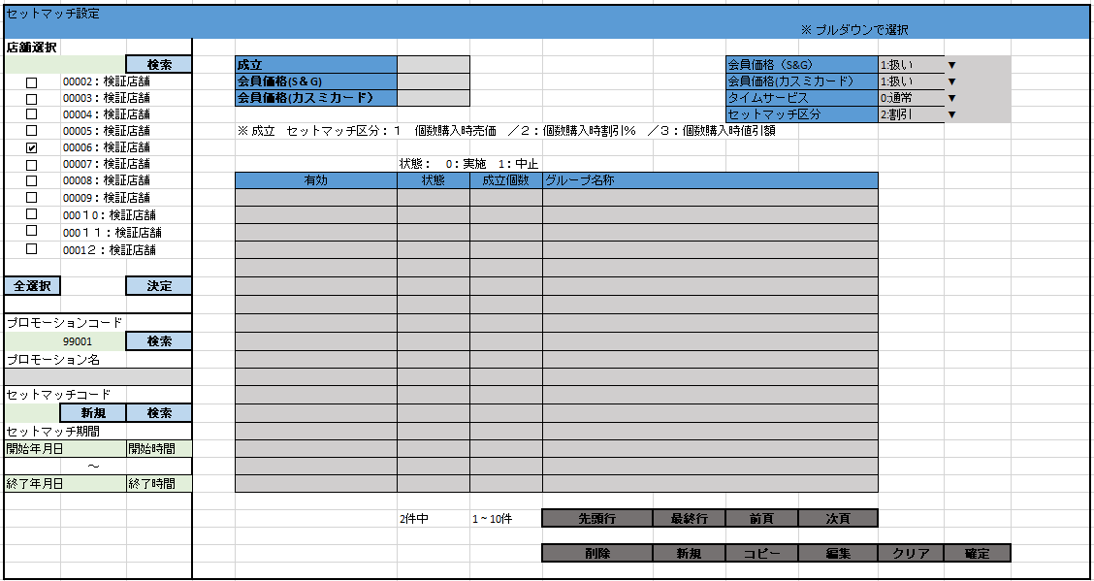
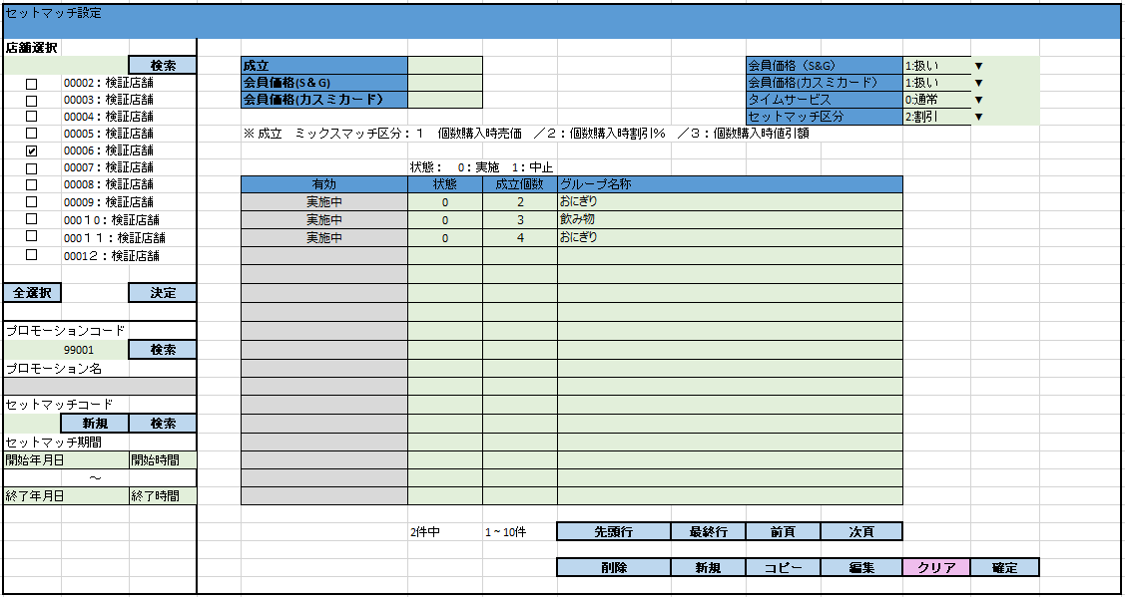
 |  |  |  |  |  |  |  |  |  |  |  | 39
SC0701
セットマッチ設定画面
 |  |  |  |  |  |  |  |  |  |  |  | 40
 |  |  |  |  |  |  |  |  |  |  |  | 41
 |  |  |  |  |  |  |  |  |  |  |  | 42
 |  |  |  |  |  |  |  |  |  |  |  | 43
 |  |  |  |  |  |  |  |  |  |  |  | 44
 |  |  |  |  |  |  |  |  |  |  |  | 45
新規
編集
クリア
確定
コピー
削除
 |  |  |  |  |  |  |  |  |  |  |  | 46
 |  |  |  |  |  |  |  |  |  |  |  | 47
 |  |  |  |  |  |  |  |  |  |  |  | 48
 |  |  |  |  |  |  |  |  |  |  |  | 49
7.4
7.5
7.6
7.7
7.8
 |  |  |  |  |  |  |  |  |  |  |  | 50
 |  |  |  |  |  |  |  |  |  |  |  | 1
 |  |  |  |  |  |  |  |  |  |  |  | 2
 |  |  |  |  |  |  |  |  |  |  |  | 3
 |  |  |  |  |  |  |  |  |  |  |  | 4
 |  |  |  |  |  |  |  |  |  |  |  | 5
 |  |  |  |  |  |  |  |  |  |  |  | 6
 |  |  |  |  |  |  |  |  |  |  |  | 7
 |  |  |  |  |  |  |  |  |  |  |  | 8
 |  |  |  |  |  |  |  |  |  |  |  | 9
 |  |  |  |  |  |  |  |  |  |  |  | 10
 |  |  |  |  |  |  |  |  |  |  |  | 11
 |  |  |  |  |  |  |  |  |  |  |  | 12
 |  |  |  |  |  |  |  |  |  |  |  | 13
 |  |  |  |  |  |  |  |  |  |  |  | 14
 |  |  |  |  |  |  |  |  |  |  |  | 15
 |  |  |  |  |  |  |  |  |  |  |  | 16
 |  |  |  |  |  |  |  |  |  |  |  | 17
 |  |  |  |  |  |  |  |  |  |  |  | 18
 |  |  |  |  |  |  |  |  |  |  |  | 19
 |  |  |  |  |  |  |  |  |  |  |  | 20
 |  |  |  |  |  |  |  |  |  |  |  | 21
 |  |  |  |  |  |  |  |  |  |  |  | 22
 |  |  |  |  |  |  |  |  |  |  |  | 23
 |  |  |  |  |  |  |  |  |  |  |  | 24
 |  |  |  |  |  |  |  |  |  |  |  | 25
 | プロモーション情報検索機能 |  |  |  |  |  |  |  |  |  |  | 26
 |  |  |  |  |  |  |  |  |  |  |  | 27
7.1
 |  |  |  |  |  |  |  |  |  |  |  | 28
 |  |  |  |  |  |  |  |  |  |  |  | 29
MD0103
プロモーション一覧モーダル
▪ プロモーションコードの検索項目の形式が不正の場合：
‣数字ではないコードを入力した場合、「プロモーションコードは数字を入力してください。」が表示される。
‣5桁より大きいコードを入力した場合、「プロモーションコードの長さは5桁以下にしてくださ い。」が表示される。
 |  |  |  |  |  |  |  |  |  |  |  | 30
 |  |  |  |  |  |  |  |  |  |  |  | 31
 |  |  |  |  |  |  |  |  |  |  |  | 32
 |  |  |  |  |  |  |  |  |  |  |  | 33
 |  |  |  |  |  |  |  |  |  |  |  | 34
 |  |  |  |  |  |  |  |  |  |  |  | 35
 |  |  |  |  |  |  |  |  |  |  |  | 36
 |  |  |  |  |  |  |  |  |  |  |  | 37
選択
戻る
 |  |  |  |  |  |  |  |  |  |  |  | 38
検索
 |  |  |  |  |  |  |  |  |  |  |  | 39
 |  |  |  |  |  |  |  |  |  |  |  | 40
KN0701
プロモーション一覧取得機能
AP0105
プロモーション一覧取得
 |  |  |  |  |  |  |  |  |  |  |  | 41
 |  |  |  |  |  |  |  |  |  |  |  | 42
 |  |  |  |  |  |  |  |  |  |  |  | 43
07
 |  |  |  |  |  |  |  |  |  |  |  | 44
 |  |  |  |  |  |  |  |  |  |  |  | 45
 |  |  |  |  |  |  |  |  |  |  |  | 46
 |  |  |  |  |  |  |  |  |  |  |  | 47
MD_ERROR
検索条件バリデーションチェック
 |  |  |  |  |  |  |  |  |  |  |  | 48
 |  |  |  |  |  |  |  |  |  |  |  | 49
 |  |  |  |  |  |  |  |  |  |  |  | 50
 |  |  |  |  |  |  |  |  |  |  |  | 1
はい
 |  |  |  |  |  |  |  |  |  |  |  | 2
 |  |  |  |  |  |  |  |  |  |  |  | 3
 |  |  |  |  |  |  |  |  |  |  |  | 4
 | セットマッチ情報検索機能 |  |  |  |  |  |  |  |  |  |  | 5
 |  |  |  |  |  |  |  |  |  |  |  | 6
7.2
▪初期表示：
・プロモーション：セットマッチ設定画面で入力されたプロモーションコードを埋め込む。プロモーションコードを入力して変更可能。最大5桁。
・開始日時と終了日時を選択して検索可能
▪検索をタッチすると、入力された検索条件でKN0501_セットマッチ一覧取得機能を実行し、検索条件のバリデーションチェックを行う。
バリデーションチェック：入力日時と日時形式が正しい。
・バリデーションチェックOKの場合：
+満たすデータがある場合、セットマッチ一覧をMD0501_セットマッチ一覧モダールに更新する。
+満たすデータがない場合、MD_ERRORを表示する。
・検索条件がバリデーションチェックNGの場合、MD_ERRORを表示する。
▪「選択」をタッチすると、セットマッチを選択し、セットマッチ設定画面に戻り、選択されたセットマッチ情報をセットマッチ設定画面に表示してユーザーが編集を続行できる。
▪「取消」ボタンをタッチすると、モーダルを閉じる。
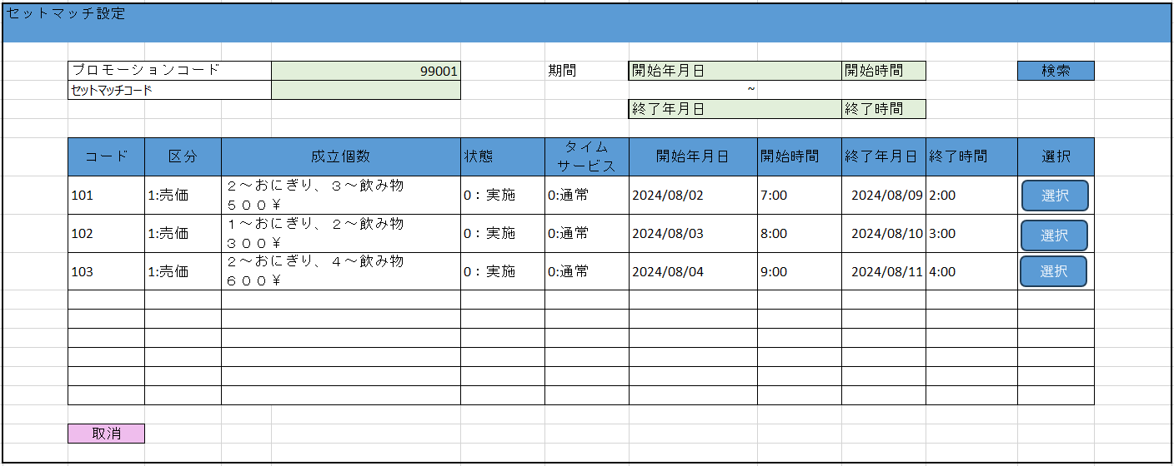
 |  |  |  |  |  |  |  |  |  |  |  | 7
 |  |  |  |  |  |  |  |  |  |  |  | 8
 |  |  |  |  |  |  |  |  |  |  |  | 9
MD0501
セットマッチ一覧モーダル
 |  |  |  |  |  |  |  |  |  |  |  | 10
 |  |  |  |  |  |  |  |  |  |  |  | 11
 |  |  |  |  |  |  |  |  |  |  |  | 12
 |  |  |  |  |  |  |  |  |  |  |  | 13
 |  |  |  |  |  |  |  |  |  |  |  | 14
 |  |  |  |  |  |  |  |  |  |  |  | 15
 |  |  |  |  |  |  |  |  |  |  |  | 16
 |  |  |  |  |  |  |  |  |  |  |  | 17
選択
戻る
検索
 |  |  |  |  |  |  |  |  |  |  |  | 18
 |  |  |  |  |  |  |  |  |  |  |  | 19
 |  |  |  |  |  |  |  |  |  |  |  | 20
KN0702
セットマッチ一覧取得機能
AP0701
セットマッチ一覧取得
 |  |  |  |  |  |  |  |  |  |  |  | 21
 |  |  |  |  |  |  |  |  |  |  |  | 22
 |  |  |  |  |  |  |  |  |  |  |  | 23
 |  |  |  |  |  |  |  |  |  |  |  | 24
 |  |  |  |  |  |  |  |  |  |  |  | 25
 |  |  |  |  |  |  |  |  |  |  |  | 26
1件
n件
0件
 |  |  |  |  |  |  |  |  |  |  |  | 27
 |  |  |  |  |  |  |  |  |  |  |  | 28
 |  |  |  |  |  |  |  |  |  |  |  | 29
MD_ERROR
検索条件のバリデーションチェック
No data found
▪入力された検索項目が満たされている (形式が不正ではない) が、満たすデータがない場合、「データが見つかりませんでした。」メッセージを含むエラーモーダルを表示する。
▪商品コードの検索項目のバリデーションチェック：
‣数字ではない部門コードを入力した場合、「部門コードは数字を入力してください。」が表示される。
‣2桁より大きい部門コードを入力した場合、「部門コードの長さは2桁以下にしてください。」が表示される。
 |  |  |  |  |  |  |  |  |  |  |  | 30
 |  |  |  |  |  |  |  |  |  |  |  | 31
07
 |  |  |  |  |  |  |  |  |  |  |  | 32
 |  |  |  |  |  |  |  |  |  |  |  | 33
はい
 |  |  |  |  |  |  |  |  |  |  |  | 34
 |  |  |  |  |  |  |  |  |  |  |  | 35
 |  |  |  |  |  |  |  |  |  |  |  | 36
 |  |  |  |  |  |  |  |  |  |  |  | 37
 |  |  |  |  |  |  |  |  |  |  |  | 38
 |  |  |  |  |  |  |  |  |  |  |  | 39
 |  |  |  |  |  |  |  |  |  |  |  | 40
 |  |  |  |  |  |  |  |  |  |  |  | 41
 | セットマッチ設定機能（新規） |  |  |  |  |  |  |  |  |  |  | 42
 |  |  |  |  |  |  |  |  |  |  |  | 43
7.3
 |  |  |  |  |  |  |  |  |  |  |  | 44
 |  |  |  |  |  |  |  |  |  |  |  | 45
 |  |  |  |  |  |  |  |  |  |  |  | 46
KN0710
セットマッチコード自動生成機能
AP0706
セットマッチコード取得
 |  |  |  |  |  |  |  |  |  |  |  | 47
セットマッチを新規作成してレコードを生成し、レコードの行IDを画面に表示する。
 |  |  |  |  |  |  |  |  |  |  |  | 48
 |  |  |  |  |  |  |  |  |  |  |  | 49
 |  |  |  |  |  |  |  |  |  |  |  | 50
 |  |  |  |  |  |  |  |  |  |  |  | 1
 |  |  |  |  |  |  |  |  |  |  |  | 2
07
 |  |  |  |  |  |  |  |  |  |  |  | 3
 |  |  |  |  |  |  |  |  |  |  |  | 4
 |  |  |  |  |  |  |  |  |  |  |  | 5
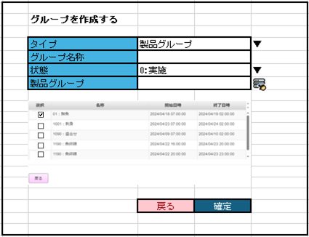
 | セットマッチの製品グループの新規作成・編集機能 |  |  |  |  |  |  |  |  |  |  | 6
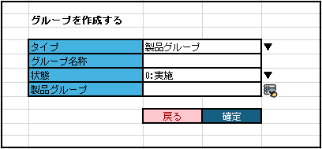
 |  |  |  |  |  |  |  |  |  |  |  | 7
7.4
▪新規作成の場合の初期表示：
‣[タイプ]項目：ユーザーが製品グループまたは商品に従ってグループを作成するモードを選択できる。ユーザーがプルダウン値を切り替えると、ユーザーが選択したオプションに従ってモーダルのインターフェイスを変更する。新しいモーダルが表示されると、デフォルトで選択されるオプションが「製品グループ」になる。
‣ [グループ名称]: デフォルトの表示がブランクになる。
‣[状態]: 以下が含まれている。「0：実施」、「1：中止」。デフォルトの選択が「0：実施」になる。
‣[製品グループ]: デフォルトの表示がブランクになる。
‣[戻る]ボタンと[確定]ボタン：有効
▪ 編集の場合の初期表示：
‣ユーザーが以前に保存した情報に従ってグループの各項目の情報を表示し、ユーザーが[戻る]ボタンでこのグループを削除できる。
 |  |  |  |  |  |  |  |  |  |  |  | 8
 |  |  |  |  |  |  |  |  |  |  |  | 9
 |  |  |  |  |  |  |  |  |  |  |  | 10
MD0701
グループを作成するモーダル
 |  |  |  |  |  |  |  |  |  |  |  | 11
 |  |  |  |  |  |  |  |  |  |  |  | 12
 |  |  |  |  |  |  |  |  |  |  |  | 13
 |  |  |  |  |  |  |  |  |  |  |  | 14
 |  |  |  |  |  |  |  |  |  |  |  | 15
 |  |  |  |  |  |  |  |  |  |  |  | 16
グループ選択アイコン
[タイプ]：商品を選択する
 |  |  |  |  |  |  |  |  |  |  |  | 17
 |  |  |  |  |  |  |  |  |  |  |  | 18
 |  |  |  |  |  |  |  |  |  |  |  | 19
 |  |  |  |  |  |  |  |  |  |  |  | 20
KN0706
商品選択機能
 |  |  |  |  |  |  |  |  |  |  |  | 21
 |  |  |  |  |  |  |  |  |  |  |  | 22
 |  |  |  |  |  |  |  |  |  |  |  | 23
 |  |  |  |  |  |  |  |  |  |  |  | 24
 |  |  |  |  |  |  |  |  |  |  |  | 25
KN0705
製品グループ選択機能
・追加ボタン(+記号)を表示する。追加ボタンをタッチすると、フォームを作成する。「検索」ボタンをタッチすると、名称で商品を検索できる。チェックボックスをタッチして製品を選択する。複数の製品グループをセットマッチのグループとして選択可能とする。「戻る」ボタンをタッチすると、検索フォームを非表示し、商品を選択する。xボタンをタッチすると、その商品を削除し、[製品グループ]項目を非表示する。セットマッチの1つグループに追加できる最大商品数：10商品。
 |  |  |  |  |  |  |  |  |  |  |  | 26
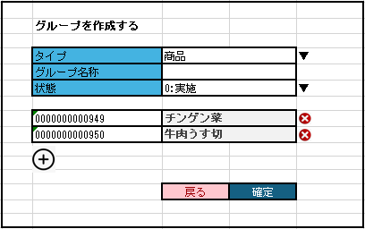
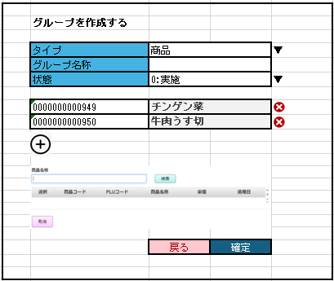
 |  |  |  |  |  |  |  |  |  |  |  | 27
 |  |  |  |  |  |  |  |  |  |  |  | 28
 |  |  |  |  |  |  |  |  |  |  |  | 29
 |  |  |  |  |  |  |  |  |  |  |  | 30
 |  |  |  |  |  |  |  |  |  |  |  | 31
MD0701
グループを作成するモーダル
 |  |  |  |  |  |  |  |  |  |  |  | 32
 |  |  |  |  |  |  |  |  |  |  |  | 33
・追加ボタンをタッチすると、製品グループ一覧を含むフォームを表示し、「選択」ボタンをタッチして製品グループを選択できる。
. ユーザーが製品グループを選択した後、製品グループ選択フォームを非表示し、[製品グループ]に情報を埋め込む。ユーザーがセットマッチの1つグループに対して1つの商品のみを選択できる。
 |  |  |  |  |  |  |  |  |  |  |  | 34
 |  |  |  |  |  |  |  |  |  |  |  | 35
 |  |  |  |  |  |  |  |  |  |  |  | 36
 |  |  |  |  |  |  |  |  |  |  |  | 37
確定
戻る
 |  |  |  |  |  |  |  |  |  |  |  | 38
 |  |  |  |  |  |  |  |  |  |  |  | 39
 |  |  |  |  |  |  |  |  |  |  |  | 40
KN0707_グループ情報をセットマッチに保存する機能
・バリデーションチェックを行う。
+[グループ名称]、[成立セット数]の入力必須をチェックする。
+製品グループ選択モードで[製品グループ]の入力必須をチェックする。商品選択モードで少なくとも 1つの商品レコードの存在をチェックする。
・ユーザーが画面上のセットマッチのグループ一覧エリアにグループを作成または更新した後、グループ情報を保存し、情報を再度表示する。
・[成立セット数]：新規作成の場合、デフォルトの値が「1」である。
 |  |  |  |  |  |  |  |  |  |  |  | 41
 |  |  |  |  |  |  |  |  |  |  |  | 42
 |  |  |  |  |  |  |  |  |  |  |  | 43
 |  |  |  |  |  |  |  |  |  |  |  | 44
 |  |  |  |  |  |  |  |  |  |  |  | 45
 |  |  |  |  |  |  |  |  |  |  |  | 46
 |  |  |  |  |  |  |  |  |  |  |  | 47
07
 |  |  |  |  |  |  |  |  |  |  |  | 48
 |  |  |  |  |  |  |  |  |  |  |  | 49
 |  |  |  |  |  |  |  |  |  |  |  | 50
 |  |  |  |  |  |  |  |  |  |  |  | 1
 | セットマッチ削除機能 |  |  |  |  |  |  |  |  |  |  | 2
 |  |  |  |  |  |  |  |  |  |  |  | 3
7.5
 |  |  |  |  |  |  |  |  |  |  |  | 4
・セットマッチ編集の場合、
ユーザーが入力したセットマッチ情報を削除し、画面を初期状態にリセットする。
・セットマッチ新規作成・コピーの場合、
セットマッチ削除APIを呼び出し、編集対象セットマッチを削除する。
 |  |  |  |  |  |  |  |  |  |  |  | 5
 |  |  |  |  |  |  |  |  |  |  |  | 6
KN0708_セットマッチ情報削除機能
AP0704
セットマッチ削除
 |  |  |  |  |  |  |  |  |  |  |  | 7
 |  |  |  |  |  |  |  |  |  |  |  | 8
 |  |  |  |  |  |  |  |  |  |  |  | 9
 |  |  |  |  |  |  |  |  |  |  |  | 10
 |  |  |  |  |  |  |  |  |  |  |  | 11
 |  |  |  |  |  |  |  |  |  |  |  | 12
07
 |  |  |  |  |  |  |  |  |  |  |  | 13
 |  |  |  |  |  |  |  |  |  |  |  | 14
 |  |  |  |  |  |  |  |  |  |  |  | 15
 | セットマッチ情報保存機能 |  |  |  |  |  |  |  |  |  |  | 16
 |  |  |  |  |  |  |  |  |  |  |  | 17
7.6
 |  |  |  |  |  |  |  |  |  |  |  | 18
 |  |  |  |  |  |  |  |  |  |  |  | 19
 |  |  |  |  |  |  |  |  |  |  |  | 20
KN0709_セットマッチ情報保存機能
AP0705
セットマッチ保存
セットマッチAPIを呼び出して、セットマッチを新規作成または編集する。
 |  |  |  |  |  |  |  |  |  |  |  | 21
 |  |  |  |  |  |  |  |  |  |  |  | 22
 |  |  |  |  |  |  |  |  |  |  |  | 23
 |  |  |  |  |  |  |  |  |  |  |  | 24
 |  |  |  |  |  |  |  |  |  |  |  | 25
 |  |  |  |  |  |  |  |  |  |  |  | 26
0.7
 |  |  |  |  |  |  |  |  |  |  |  | 27
 |  |  |  |  |  |  |  |  |  |  |  | 28
 |  |  |  |  |  |  |  |  |  |  |  | 29
 | 既存のセットマッチ情報をコピーして、セットマッチを新規作成する機能 |  |  |  |  |  |  |  |  |  |  | 30
 |  |  |  |  |  |  |  |  |  |  |  | 31
7.7
 |  |  |  |  |  |  |  |  |  |  |  | 32
 |  |  |  |  |  |  |  |  |  |  |  | 33
 |  |  |  |  |  |  |  |  |  |  |  | 34
MD0501
セットマッチ一覧モーダル
▪「選択」をタッチすると、セットマッチを選択し、セットマッチを新規作成し、セットマッチ設定画面に戻り、選択されたセットマッチ情報をセットマッチ設定画面に表示してユーザーが編集を続行できる。
▪「取消」ボタンをタッチすると、モーダルを閉じる。
 |  |  |  |  |  |  |  |  |  |  |  | 35
 |  |  |  |  |  |  |  |  |  |  |  | 36
 |  |  |  |  |  |  |  |  |  |  |  | 37
 |  |  |  |  |  |  |  |  |  |  |  | 38
 |  |  |  |  |  |  |  |  |  |  |  | 39
 |  |  |  |  |  |  |  |  |  |  |  | 40
 |  |  |  |  |  |  |  |  |  |  |  | 41
 |  |  |  |  |  |  |  |  |  |  |  | 42
選択
戻る
検索
 |  |  |  |  |  |  |  |  |  |  |  | 43
 |  |  |  |  |  |  |  |  |  |  |  | 44
 |  |  |  |  |  |  |  |  |  |  |  | 45
KN0702
セットマッチ一覧取得機能
AP0701
セットマッチ一覧取得
 |  |  |  |  |  |  |  |  |  |  |  | 46
 |  |  |  |  |  |  |  |  |  |  |  | 47
 |  |  |  |  |  |  |  |  |  |  |  | 48
 |  |  |  |  |  |  |  |  |  |  |  | 49
 |  |  |  |  |  |  |  |  |  |  |  | 50
 |  |  |  |  |  |  |  |  |  |  |  | 1
1件
n件
0件
 |  |  |  |  |  |  |  |  |  |  |  | 2
 |  |  |  |  |  |  |  |  |  |  |  | 3
 |  |  |  |  |  |  |  |  |  |  |  | 4
MD_ERROR
検索条件のバリデーションチェック
No data found
 |  |  |  |  |  |  |  |  |  |  |  | 5
 |  |  |  |  |  |  |  |  |  |  |  | 6
 |  |  |  |  |  |  |  |  |  |  |  | 7
 |  |  |  |  |  |  |  |  |  |  |  | 8
はい
 |  |  |  |  |  |  |  |  |  |  |  | 9
KN0710
セットマッチコード自動生成機能
AP0706
セットマッチコード取得
 |  |  |  |  |  |  |  |  |  |  |  | 10
 |  |  |  |  |  |  |  |  |  |  |  | 11
 |  |  |  |  |  |  |  |  |  |  |  | 12
 |  |  |  |  |  |  |  |  |  |  |  | 13
 |  |  |  |  |  |  |  |  |  |  |  | 14
 |  |  |  |  |  |  |  |  |  |  |  | 15
 |  |  |  |  |  |  |  |  |  |  |  | 16
 |  |  |  |  |  |  |  |  |  |  |  | 17
07
 |  |  |  |  |  |  |  |  |  |  |  | 18
 |  |  |  |  |  |  |  |  |  |  |  | 19
 |  |  |  |  |  |  |  |  |  |  |  | 20
 | 既存のセットマッチ削除機能 |  |  |  |  |  |  |  |  |  |  | 21
 |  |  |  |  |  |  |  |  |  |  |  | 22
7.8
 |  |  |  |  |  |  |  |  |  |  |  | 23
 |  |  |  |  |  |  |  |  |  |  |  | 24
 |  |  |  |  |  |  |  |  |  |  |  | 25
MD_CONFIRM
削除確認
▪「はい」をタッチすると、モーダルを閉じて、セットマッチを削除する。
▪「取消」をタッチすると、モーダルを閉じる。
 |  |  |  |  |  |  |  |  |  |  |  | 26
 |  |  |  |  |  |  |  |  |  |  |  | 27
 |  |  |  |  |  |  |  |  |  |  |  | 28
 |  |  |  |  |  |  |  |  |  |  |  | 29
取消
はい
 |  |  |  |  |  |  |  |  |  |  |  | 30
 |  |  |  |  |  |  |  |  |  |  |  | 31
 |  |  |  |  |  |  |  |  |  |  |  | 32
セットマッチ削除が成功した後、モーダルを閉じて、SC0701画面に戻る（初期化モードで表示する）。
 |  |  |  |  |  |  |  |  |  |  |  | 33
KN0708_セットマッチ情報削除機能
AP0704
セットマッチ削除
 |  |  |  |  |  |  |  |  |  |  |  | 34
 |  |  |  |  |  |  |  |  |  |  |  | 35
 |  |  |  |  |  |  |  |  |  |  |  | 36
 |  |  |  |  |  |  |  |  |  |  |  | 37
 |  |  |  |  |  |  |  |  |  |  |  | 38
 |  |  |  |  |  |  |  |  |  |  |  | 39
07
 |  |  |  |  |  |  |  |  |  |  |  | 40
 |  |  |  |  |  |  |  |  |  |  |  | 41

セットマッチ
 |  | 割引・値引対応画面イメージ
 |  |  |  |  |  |  |  |  |  |  |  | ＜属性＞
 |  |  |  |  |  |  |  |  |  |  |  | 項目名 | 項目（IO） | ボタン | 表示

セットマッチ設定

店舖選択
 |  | 検索 |  | 成立 |  |  |  |  | 会員価格（S&G） |  | 1:扱い | ▼
 | 00002：検証店舗 |  |  | 会員価格(S＆G) |  |  |  |  | 会員価格(カスミカード） |  | 1:扱い | ▼
 | 00003：検証店舗 |  |  | 会員価格(カスミカード） |  |  |  |  | タイムサービス |  | 0:通常 | ▼
 | 00004：検証店舗 |  |  |  |  |  |  |  | セットマッチ区分 |  | 2:割引 | ▼
 | 00005：検証店舗 |  |  | ※ 成立 セットマッチ区分：１ 個数購入時売価 ／２：個数購入時割引％ ／３：個数購入時値引額
 | 00006：検証店舗
 | 00007：検証店舗 |  |  |  | 状態： 0：実施 1：中止
 | 00008：検証店舗 |  |  | 有効 | 状態 | 成立個数 | グループ名称
 | 00009：検証店舗
 | 000１0：検証店舗
 | 000１１：検証店舗
 | 0001２：検証店舗

全選択 |  | 決定

プロモーションコード
 |  | 検索
プロモーション名
 |  |  |  |  |  |  |  |  |  |  |  |  | `
セットマッチコード
 | 新規 | 検索
セットマッチ期間
開始年月日 |  | 開始時間
 | ～
終了年月日 |  | 終了時間

 |  |  |  |  | 2件中 | 1 ~ 10件 | 先頭行 | 最終行 | 前頁 | 次頁

 |  |  |  |  |  |  | 削除 | 新規 | コピー | 編集 | クリア | 確定

セットマッチ設定
 |  |  |  |  |  |  |  |  |  | ※ プルダウンで選択
店舖選択 |  |  |  |  |  |  |  |  |  |  |  |  |  |  |  | ※0:扱いなし 1:扱い
 |  | 検索 |  | 成立 |  |  |  |  | 会員価格（S&G） |  | 1:扱い | ▼ |  |  |  | ※0:扱いなし 1:扱い
 | 00002：検証店舗 |  |  | 会員価格(S＆G) |  |  |  |  | 会員価格(カスミカード） |  | 1:扱い | ▼ |  |  |  | ※0:通常 1:タイムサービス
 | 00003：検証店舗 |  |  | 会員価格(カスミカード） |  |  |  |  | タイムサービス |  | 0:通常 | ▼ |  |  |  | ※1:売価 2:割引 3:値引
 | 00004：検証店舗 |  |  |  |  |  |  |  | セットマッチ区分 |  | 2:割引 | ▼
 | 00005：検証店舗 |  |  | ※ 成立 セットマッチ区分：１ 個数購入時売価 ／２：個数購入時割引％ ／３：個数購入時値引額
 | 00006：検証店舗
 | 00007：検証店舗 |  |  |  | 状態： 0：実施 1：中止
 | 00008：検証店舗 |  |  | 有効 | 状態 | 成立個数 | グループ名称
 | 00009：検証店舗
 | 000１0：検証店舗
 | 000１１：検証店舗
 | 0001２：検証店舗

全選択 |  | 決定

プロモーションコード
 | 99001 | 検索
プロモーション名

セットマッチコード
 | 新規 | 検索
セットマッチ期間
開始年月日 |  | 開始時間
 | ～
終了年月日 |  | 終了時間

 |  |  |  |  | 2件中 | 1 ~ 10件 | 先頭行 | 最終行 | 前頁 | 次頁

 |  |  |  |  |  |  | 削除 | 新規 | コピー | 編集 | クリア | 確定

セットマッチ設定

店舖選択
 |  | 検索 |  | 成立 |  |  |  |  | 会員価格（S&G） |  | 1:扱い | ▼
 | 00002：検証店舗 |  |  | 会員価格(S＆G) |  |  |  |  | 会員価格(カスミカード） |  | 1:扱い | ▼
 | 00003：検証店舗 |  |  | 会員価格(カスミカード） |  |  |  |  | タイムサービス |  | 0:通常 | ▼
 | 00004：検証店舗 |  |  |  |  |  |  |  | セットマッチ区分 |  | 2:割引 | ▼
 | 00005：検証店舗 |  |  | ※ 成立 ミックスマッチ区分：１ 個数購入時売価 ／２：個数購入時割引％ ／３：個数購入時値引額
 | 00006：検証店舗
 | 00007：検証店舗 |  |  |  | 状態： 0：実施 1：中止
 | 00008：検証店舗 |  |  | 有効 | 状態 | 成立個数 | グループ名称
 | 00009：検証店舗 |  |  | 実施中 | 0 | 2 | おにぎり
 | 000１0：検証店舗 |  |  | 実施中 | 0 | 3 | 飲み物
 | 000１１：検証店舗 |  |  | 実施中 | 0 | 4 | おにぎり
 | 0001２：検証店舗

全選択 |  | 決定

プロモーションコード
 | 99001 | 検索
プロモーション名

セットマッチコード
 | 新規 | 検索
セットマッチ期間
開始年月日 |  | 開始時間
 | ～
終了年月日 |  | 終了時間

 |  |  |  |  | 2件中 | 1 ~ 10件 | 先頭行 | 最終行 | 前頁 | 次頁

 |  |  |  |  |  |  | 削除 | 新規 | コピー | 編集 | クリア | 確定

セットマッチ設定

 | プロモーションコード |  |  | 99001 |  | 期間 | 開始年月日 |  | 開始時間 |  | 検索
 | セットマッチコード |  |  |  |  |  | ~
 |  |  |  |  |  |  | 終了年月日 |  | 終了時間 |  |  |  |  |  | NG
 |  |  |  |  |  |  |  |  |  |  |  |  |  |  | 期間中
 | コード | 区分 | 成立個数 |  | 状態 | タイム サービス | 開始年月日 | 開始時間 | 終了年月日 | 終了時間 | 選択 |  |  |  | 終了
選択
 | 101 | 1:売価 | ２～おにぎり、３～飲み物 ５００￥ |  | 0：実施 | 0:通常 | 2024-08-02 | 7:00:00 | 2024-08-09 | 2:00:00
選択
 | 102 | 1:売価 | １～おにぎり、２～飲み物 ３００￥ |  | 0：実施 | 0:通常 | 2024-08-03 | 8:00:00 | 2024-08-10 | 3:00:00
選択
 | 103 | 1:売価 | ２～おにぎり、４～飲み物 ６００￥ |  | 0：実施 | 0:通常 | 2024-08-04 | 9:00:00 | 2024-08-11 | 4:00:00

 | 取消

